도표의 값 계산법
 | 활물질 무게 계산법 |  | 만든 전극의 용량(=계산용량) 계산법 |  |  |  |  |  |  |  | 로딩레벨 (mg/cm²) | (전극 면적 : 1.54cm2)
① | 전체 무게 - 집전체 무게 | ① | 활물질 무게 X NCM 의 이론용량 |  |  |  |  |  |  | ① | 전극 전체 무게 - 집전체 무게
② | ① 무게 X 0.9 (순수 활물질 무게) | ex) | 만약 활물질 무게가 0.0238 이라면, 0.0238g X 150mAh/g = 3.57mAh |  |  |  |  |  |  | ② | ① 무게 X 0.9 (순수 활물질의 무게 구하기 위함)
 |  |  | --> 3.57mAh 의 용량을 가진 전극이 제작됨 |  |  |  |  |  |  | ③ | ② 무게 / 전극 면적
 |  |  |  |  |  |  |  |  |  | ④ | ③ 과정의 값이 로딩레벨 (단위 맞춰주기)
 | 로딩레벨 (mg/cm²) |  | C-rate 구하는 방법
① | 전극 전체 무게 - 집전체 무게 | ① | 전극의 무게에서 순수 활물질의 무게를 구한다.
② | ① 무게 X 0.9 (순수 활물질의 무게 구하기 위함) | ② | 이론용량 X 순수 활물질의 무게를 곱하게 되면 1시간동안의 전류량. 즉, 1 C-rate이 구해진다.
③ | ② 무게 / 전극 면적 | ③ | 다른 C-rate은 비율에 맞게 계산해주게 되면 된다.
④ | ③ 과정의 값이 로딩레벨 (단위 맞춰주기)

예시
ex) 내가 만든 전극의 전체 무게가 0.0300g 이라면 |  | LCO
활물질 무게 : 0.0300 - 0.0062 = 0.0238 |  | 조 | 1조 | 2조 | 3조 | 4조 | 5조
 |  | 이론용량 (mAh/g) | 274 | 274 | 274 | 274 | 274
내가만든 전극의 용량(=계산용량) |  | 전체무게 (g) | 0.0159 | 0.0145 | 0.0148 | 0.0157 | 0.0155
0.0238g X 150mAh/g = 3.57mAh/g
 |  | NCM 111
C-rate 를 구하는법 |  | 조 | 1조 | 2조 | 3조 | 4조 | 5조 | Al foil 무게 (집전체 무게) | 0.0062g
0.5C = 3.57 X 0.5 mA |  | 이론용량 (mAh/g) | 150 | 150 | 150 | 150 | 150
1C = 3.57mA |  | 전체무게 (g) | 0.0200 | 0.0186 | 0.0166 | 0.0176 | 0.0182
2C = 3.57 X 2 mA

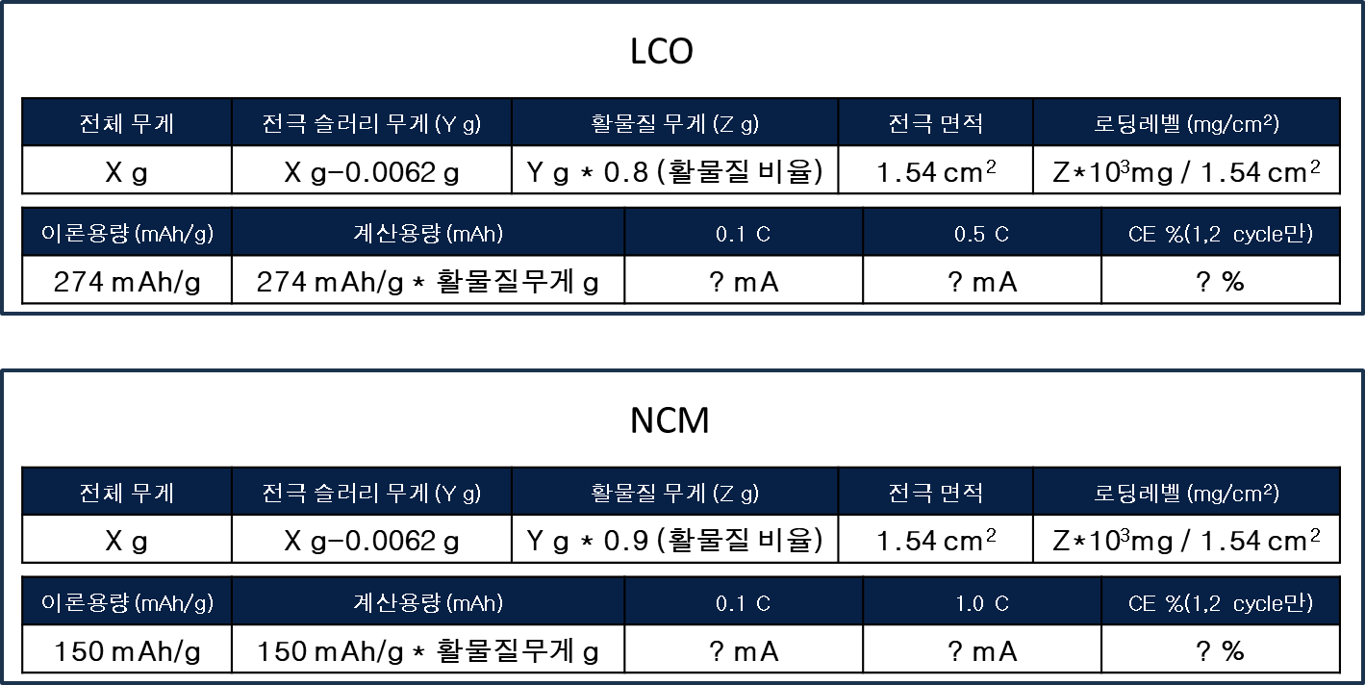

 | 이론용량 값은 양극 활물질에 따라 다름

